Outras observações
Parace que o Spring Boot, a partir de +- 2016 criou um usuario responsavel por analisar os PR e as ISSUES Pivotal Issuemaster -> https://github.com/pivotal-issuemaster | 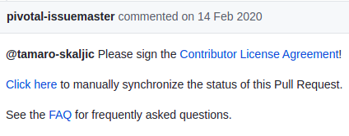

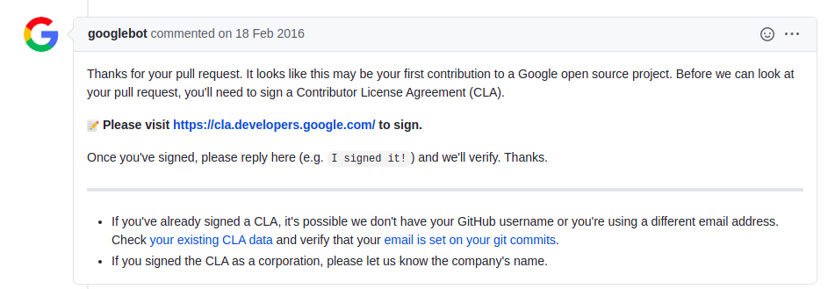 O Google tem algum parecido, um pouco mais antigo

O que podemos analisar
Numero de PR
Numero de PR aceito
Numero de PR rejeitado
Numero de PR aberto
A popularidade de quem criou o PR | seguidores e estrelas
Tipo de modificaçao | atualização de versão, correção de bug, extensão da funcionalidade
Cargo de quem cria o PR
Função/Profissão/Especialidade
Local de trabalho
Local que mora
Numero de commits do PR
Numero de comentarios do PR
Data de criacao PR
Data de fim PR

PENSAMENTO, SERA QUE SERIA INTERESSANTE PARA MANTER A INTEGRIDADE OU VALIDADE DOS FATOS, PEGAR APENAS OS PRS A PARTIR DE 2020
ISSO PODE AJUDAR A PEGAR AS INFORMAÇÕES MAIS ATUAIS

PESQUISAR ARTIGOS E VER O QUE ELES ANALISAM NOS PRS

Possiveis infos interessantes:
Taxa de PR aceitos
We found that 39,570 (48.2%) of the creators created only one PR (one time contributors), and only 6523 (7.9%) creators created 10 or more PRs.
294 (8.2%) repositories received only one PR, and 535 (14.9%) of the repos received 100 or more PRs.
209216 (43%) of the PRs submitted contained fixes for some bugs.

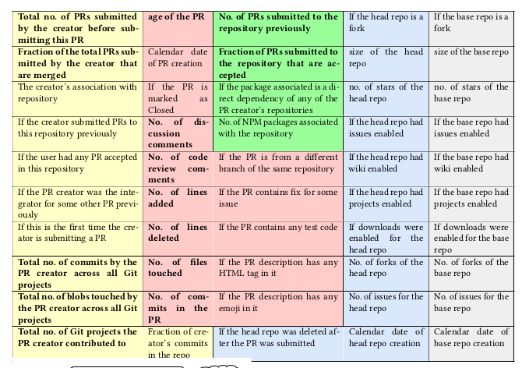

 | Criador do PR
 | PR
 | NPM Package
 | Repositorio source
 | Repositorio target

Pull Requests with around 1–4 commits, 30-250 lines deleted,
5-100 lines added, and 5-15 files changed have a much higher
chance of getting accepted.

